Sheet1
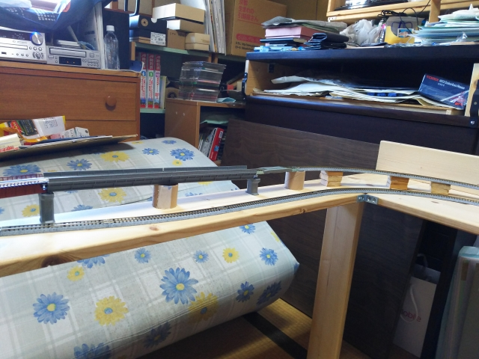
２０２２．５．３
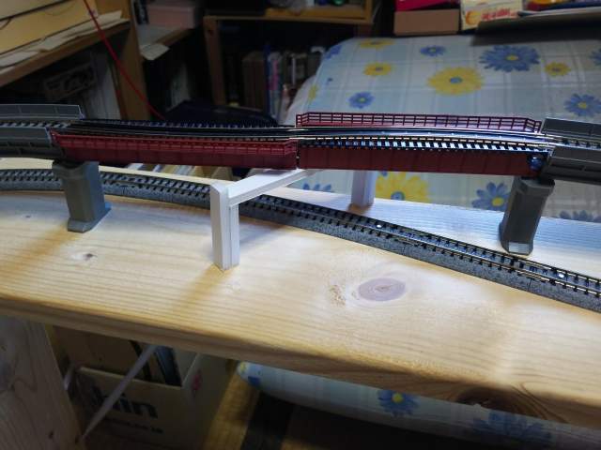

 |  |  |  | クロス部分、この置き方だとパンタがひっかかる！
 |  |  |  | 線路と平行に置くこと！（長さは短くしたほうがいい？）

ここの接続は
片ジョイナー
化にしてるので
その線路を使う
こと

 |  | ＴＯＭＩＸの線路で、ダミーの地方鉄道線
 |  |  | 終着駅形式にするか、単なる併走区間にするか
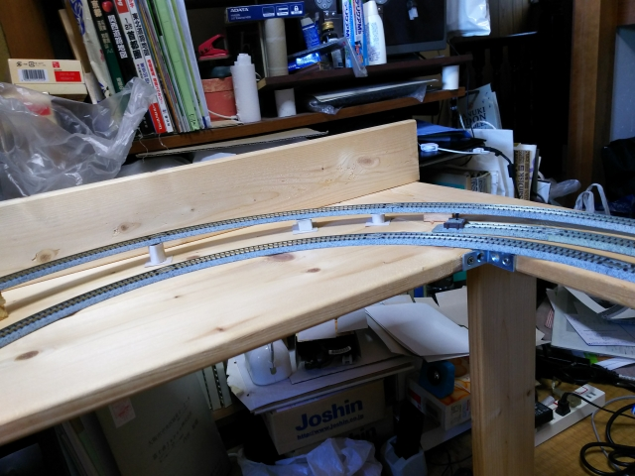

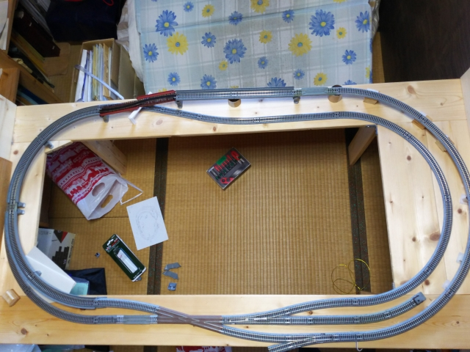

 |  |  |  |  |  | ホーム
 |  |  |  |  |  | 外の高架部分とは法面で

 |  |  |  |  | 駅舎は
 |  |  |  |  | ・黒部
 |  |  |  |  | ・枕崎
 |  |  |  |  | ・余目
 |  |  |  |  | ・熱塩
 |  |  |  |  | ・西大寺
 |  |  |  |  | ・竹原
 |  |  |  |  | など。

 | 特に高架線のほうは、走り悪い
 | → ポイント、クロスの部分の掃除を入念に！

